補助額計算シート
 | みらいエコ住宅2026事業（リフォーム）補助額計算シート |  |  |  |  |  |  |  |  |  |  |  |  |  |  | 2026-05-25
 | 赤枠内を選択・記入いただくと、獲得予定補助金額を算出できます。
 |  |  |  |  |  | 様邸

 | の補助額は | 下限に満たない |  |  |  |  | 円です

 | （上限は |  |  | FALSE | 円です） | ※下限は原則1申請あたり50,000円です(例外あり) |  |  |  | 対象工事 | 断熱性能 | 大きさ |  | 補助額 |  | 箇所数 | 小計
 | 補正予算案の閣議決定日（令和７年11月28日）以降に、工事着手したものに限る |  |  |  |  | ※下限まで残り50,000円です |  |  |  | 外窓交換 （１箇所あたり） | P |  |  |  |  |  |  | 円
まずは3つの質問にお答えください。 |  |  |  |  |  |  |  |  |  |  | S |  |  |  |  |  |  | 円
Q1.リフォームによって向上させる住宅性能をお選びください⇒ |  |  |  |  |  |  |  |  |  |  | A |  |  |  |  |  |  | 円
Q2.リフォーム物件の新築時の建築時期をお選びください⇒ |  |  |  |  |  |  |  |  |  |  | B | 大 | (2.8㎡以上) | 49,000 | 円 |  | 0 | 円
Q3.工事の組み合わせパターンをお選びください⇒ |  |  |  |  |  |  |  |  |  |  |  | 中 | (1.6㎡以上2.8㎡未満) | 35,000 | 円 |  | 0 | 円
 | （要件化のパターンについては参考資料を確認ください） |  |  |  |  |  |  |  |  |  |  | 小 | (0.2㎡以上1.6㎡未満) | 28,000 | 円 |  | 0 | 円
 |  |  |  |  |  |  |  |  |  |  | C | 大 | (2.8㎡以上) | 41,000 | 円 |  | 0 | 円
 | ①開口部の断熱改修工事（トリガールームにおいて要件化工事必須） |  |  |  |  |  |  |  |  |  |  | 中 | (1.6㎡以上2.8㎡未満) | 31,000 | 円 |  | 0 | 円
 | 対象工事 | 断熱性能 | 大きさ |  | 補助額 |  | 箇所数 | 小計 |  |  |  | 小 | (0.2㎡以上1.6㎡未満) | 26,000 | 円 |  | 0 | 円
 | ガラス交換※ （１枚あたり） | P |  |  |  |  |  |  | 円 |  | D | 大 | (2.8㎡以上) | 41,000 | 円 |  | 0 | 円
 |  | S |  |  |  |  |  |  | 円 |  |  | 中 | (1.6㎡以上2.8㎡未満) | 31,000 | 円 |  | 0 | 円
 |  | A |  |  |  |  |  |  | 円 |  |  | 小 | (0.2㎡以上1.6㎡未満) | 26,000 | 円 |  | 0 | 円
 |  | B | 大 | (1.4㎡以上) | 24,000 | 円 |  | 0 | 円 |  | E | 大 | (2.8㎡以上) | 41,000 | 円 |  | 0 | 円
 |  |  | 中 | (0.8㎡以上1.4㎡未満) | 16,000 | 円 |  | 0 | 円 |  |  | 中 | (1.6㎡以上2.8㎡未満) | 31,000 | 円 |  | 0 | 円
 |  |  | 小 | (0.1㎡以上0.8㎡未満) | 4,000 | 円 |  | 0 | 円 |  |  | 小 | (0.2㎡以上1.6㎡未満) | 26,000 | 円 |  | 0 | 円
 |  | C | 大 | (1.4㎡以上) | 18,000 | 円 |  | 0 | 円 |  | Y | 大 | (2.8㎡以上) | 63,000 | 円 |  | 0 | 円
 |  |  | 中 | (0.8㎡以上1.4㎡未満) | 13,000 | 円 |  | 0 | 円 |  |  | 中 | (1.6㎡以上2.8㎡未満) | 48,000 | 円 |  | 0 | 円
 |  |  | 小 | (0.1㎡以上0.8㎡未満) | 3,000 | 円 |  | 0 | 円 |  |  | 小 | (0.2㎡以上1.6㎡未満) | 29,000 | 円 |  | 0 | 円
 |  | D | 大 | (1.4㎡以上) | 18,000 | 円 |  | 0 | 円 |  | Z | 大 | (2.8㎡以上) | 63,000 | 円 |  | 0 | 円
 |  |  | 中 | (0.8㎡以上1.4㎡未満) | 13,000 | 円 |  | 0 | 円 |  |  | 中 | (1.6㎡以上2.8㎡未満) | 48,000 | 円 |  | 0 | 円
 |  |  | 小 | (0.1㎡以上0.8㎡未満) | 3,000 | 円 |  | 0 | 円 |  |  | 小 | (0.2㎡以上1.6㎡未満) | 29,000 | 円 |  | 0 | 円
 |  | E | 大 | (1.4㎡以上) | 18,000 | 円 |  | 0 | 円 | ドア交換 （１箇所あたり） | P |  |  |  |  |  |  | 円
 |  |  | 中 | (0.8㎡以上1.4㎡未満) | 13,000 | 円 |  | 0 | 円 |  | S |  |  |  |  |  |  | 円
 |  |  | 小 | (0.1㎡以上0.8㎡未満) | 3,000 | 円 |  | 0 | 円 |  | A |  |  |  |  |  |  | 円
 |  | Y | 大 | (1.4㎡以上) | 27,000 | 円 |  | 0 | 円 |  | B | 大 | (開戸：1.8㎡以上) | 44,000 | 円 |  | 0 | 円
 |  |  | 中 | (0.8㎡以上1.4㎡未満) | 18,000 | 円 |  | 0 | 円 |  |  |  | (引戸：3.0㎡以上)
 |  |  | 小 | (0.1㎡以上0.8㎡未満) | 5,000 | 円 |  | 0 | 円 |  |  | 小 | (開戸：1.0㎡以上1.8㎡未満) | 25,000 | 円 |  | 0 | 円
 |  | Z | 大 | (1.4㎡以上) | 27,000 | 円 |  | 0 | 円 |  |  |  | (引戸：1.0㎡以上3.0㎡未満)
 |  |  | 中 | (0.8㎡以上1.4㎡未満) | 18,000 | 円 |  | 0 | 円 |  | C | 大 | (開戸：1.8㎡以上) | 41,000 | 円 |  | 0 | 円
 |  |  | 小 | (0.1㎡以上0.8㎡未満) | 5,000 | 円 |  | 0 | 円 |  |  |  | (引戸：3.0㎡以上)
 | 内窓設置 （１箇所あたり） | P |  |  |  |  |  |  | 円 |  |  | 小 | (開戸：1.0㎡以上1.8㎡未満) | 23,000 | 円 |  | 0 | 円
 |  | S |  |  |  |  |  |  | 円 |  |  |  | (引戸：1.0㎡以上3.0㎡未満)
 |  | A | 大 | (2.8㎡以上) | 42,000 | 円 |  | 0 | 円 |  | D | 大 | (開戸：1.8㎡以上) | 41,000 | 円 |  | 0 | 円
 |  |  | 中 | (1.6㎡以上2.8㎡未満) | 22,000 | 円 |  | 0 | 円 |  |  |  | (引戸：3.0㎡以上)
 |  |  | 小 | (0.2㎡以上1.6㎡未満) | 17,000 | 円 |  | 0 | 円 |  |  | 小 | (開戸：1.0㎡以上1.8㎡未満) | 23,000 | 円 |  | 0 | 円
 |  | B | 大 | (2.8㎡以上) | 37,000 | 円 |  | 0 | 円 |  |  |  | (引戸：1.0㎡以上3.0㎡未満)
 |  |  | 中 | (1.6㎡以上2.8㎡未満) | 19,000 | 円 |  | 0 | 円 |  | E | 大 | (開戸：1.8㎡以上) | 41,000 | 円 |  | 0 | 円
 |  |  | 小 | (0.2㎡以上1.6㎡未満) | 16,000 | 円 |  | 0 | 円 |  |  |  | (引戸：3.0㎡以上)
 |  | C | 大 | (2.8㎡以上) | 27,000 | 円 |  | 0 | 円 |  |  | 小 | (開戸：1.0㎡以上1.8㎡未満) | 23,000 | 円 |  | 0 | 円
 |  |  | 中 | (1.6㎡以上2.8㎡未満) | 16,000 | 円 |  | 0 | 円 |  |  |  | (引戸：1.0㎡以上3.0㎡未満)
 |  |  | 小 | (0.2㎡以上1.6㎡未満) | 13,000 | 円 |  | 0 | 円 |  | Y | 大 | (開戸：1.8㎡以上) | 41,000 | 円 |  | 0 | 円
 |  | D | 大 | (2.8㎡以上) | 27,000 | 円 |  | 0 | 円 |  |  |  | (引戸：3.0㎡以上)
 |  |  | 中 | (1.6㎡以上2.8㎡未満) | 16,000 | 円 |  | 0 | 円 |  |  | 小 | (開戸：1.0㎡以上1.8㎡未満) | 23,000 | 円 |  | 0 | 円
 |  |  | 小 | (0.2㎡以上1.6㎡未満) | 13,000 | 円 |  | 0 | 円 |  |  |  | (引戸：1.0㎡以上3.0㎡未満)
 |  | E | 大 | (2.8㎡以上) | 27,000 | 円 |  | 0 | 円 |  | Z | 大 | (開戸：1.8㎡以上) | 41,000 | 円 |  | 0 | 円
 |  |  | 中 | (1.6㎡以上2.8㎡未満) | 16,000 | 円 |  | 0 | 円 |  |  |  | (引戸：3.0㎡以上)
 |  |  | 小 | (0.2㎡以上1.6㎡未満) | 13,000 | 円 |  | 0 | 円 |  |  | 小 | (開戸：1.0㎡以上1.8㎡未満) | 23,000 | 円 |  | 0 | 円
 |  | Y | 大 | (2.8㎡以上) | 42,000 | 円 |  | 0 | 円 |  |  |  | (引戸：1.0㎡以上3.0㎡未満)
 |  |  | 中 | (1.6㎡以上2.8㎡未満) | 22,000 | 円 |  | 0 | 円 |  |  |  |  |  |  | 合計 | 0 | 円
 |  |  | 小 | (0.2㎡以上1.6㎡未満) | 17,000 | 円 |  | 0 | 円 | ※ガラス交換は箇所数ではなく交換するガラスの枚数を乗じて算出
 |  | Z | 大 | (2.8㎡以上) | 42,000 | 円 |  | 0 | 円 | ※補助対象事業：Ｐ・Ｓ・Ａ（内窓除く）先進的窓リノベです（みらいエコ住宅の補助対象外）
 |  |  | 中 | (1.6㎡以上2.8㎡未満) | 22,000 | 円 |  | 0 | 円 | 要件化工事対象外：Ｄ・Ｅ（補助対象工事）
 |  |  | 小 | (0.2㎡以上1.6㎡未満) | 17,000 | 円 |  | 0 | 円

 | ②躯体の断熱改修工事（開口部の断熱工事等の条件によりトリガールーム要件化工事必須） |  |  |  |  |  |  |  |  | ⑥防災性向上改修 ※①開口部の断熱改修工事・⑤子育て対応改修と同一窓での計上は出来ません。
 | 対象工事 |  |  | 断熱性能 | 補助額 |  | m3 | 小計 |  | 対象工事 |  |  |  | 補助額 |  | 箇所数 | 小計
 | 外壁 |  |  |  | 0 | 円/m3 |  | 0 | 円 | ガラス交換 （１枚あたり） | 大 | (1.4㎡以上) |  | 21,600 | 円 |  | 0 | 円
 | 屋根・天井 |  |  |  | 0 | 円/m3 |  | 0 | 円 |  | 中 | (0.8㎡以上1.4㎡未満) |  | 14,400 | 円 |  | 0 | 円
 | 床 |  |  |  | 0 | 円/m3 |  | 0 | 円 |  | 小 | (0.1㎡以上0.8㎡未満) |  | 8,400 | 円 |  | 0 | 円
 | ＊外壁、屋根・天井又は床の部位ごとに、最低使用量以上の断熱材を使用する必要があります |  |  |  |  |  | 合計 | 0 | 円 | 外窓交換 （１箇所あたり） | 大 | (2.8㎡以上) |  | 49,200 | 円 |  | 0 | 円
 | 計算シートでは判断できないので、ご注意ください。 |  |  |  |  |  |  |  |  |  | 中 | (1.6㎡以上2.8㎡未満) |  | 32,400 | 円 |  | 0 | 円
 | ③特定エコ住宅設備（リフォームによって向上させる住宅性能が、義務基準の場合は選択必須） |  |  |  |  |  |  |  |  |  | 小 | (0.2㎡以上1.6㎡未満) |  | 19,200 | 円 |  | 0 | 円
 | 対象工事 |  |  |  | 補助額 |  | 箇所数 | 小計 |  |  |  |  |  |  |  | 合計 | 0 | 円
 | 高効率給湯機 |  |  |  | 0 | 円/戸 |  | 0 | 円 | ⑦バリアフリー改修
 | 高効率エアコン |  |  |  | 52,000 | 円/箇所 |  | 0 | 円 | 対象工事 |  |  |  | 補助額 |  | 箇所数 | 小計
 |  |  |  |  |  |  | 合計 | 0 | 円 | 手すりの設置 |  |  |  | 7,200 | 円/戸 |  | 0 | 円
 | ④エコ住宅設備の設置 |  |  |  |  |  |  |  |  | 段差解消 |  |  |  | 8,400 | 円/戸 |  | 0 | 円
 | 対象工事 |  |  |  | 補助額 |  | 箇所数 | 小計 |  | 廊下幅等の拡張 （750㎜以上 浴室入口は600㎜以上） |  |  |  | 33,600 | 円/戸 |  | 0 | 円
 | 太陽熱利用システム |  |  |  | 45,000 | 円/戸 |  | 0 | 円 | 衝撃緩和畳の設置 （4.5帖以上） |  |  |  | 25,200 | 円/戸 |  | 0 | 円
 | 節水型トイレ | 掃除しやすい機能を有するもの |  |  | 34,500 | 円/箇所 |  | 0 | 円 |  |  |  |  |  |  | 合計 | 0 | 円
 |  | それ以外 |  |  | 31,500 | 円/箇所 |  | 0 | 円 | ⑧空気清浄機能・換気機能付きエアコンの設置
 | 高断熱浴槽 |  |  |  | 48,000 | 円/戸 |  | 0 | 円 | 対象工事 |  |  |  | 補助額 |  | 箇所数 | 小計
 | 節湯水栓 |  |  |  | 9,000 | 円/箇所 |  | 0 | 円 | 3.6kW超 |  |  |  | 32,400 | 円/箇所 |  | 0 | 円
 | 蓄電池 |  |  |  | 96,000 | 円/戸 |  | 0 | 円 | 2.2kW超～3.6kW以下 |  |  |  | 28,800 | 円/箇所 |  | 0 | 円
 | 第一種換気設備 |  |  |  |  | 円/箇所 |  | 0 | 円 | 2.2kW以下 |  |  |  | 24,000 | 円/箇所 |  | 0 | 円
 |  |  |  |  |  |  | 合計 | 0 | 円 |  |  |  |  |  |  | 合計 | 0 | 円
 | ⑤子育て対応改修 |  |  |  |  |  |  |  |  | ③高効率エアコンとの同一製品について複数の対象設備として登録することはできません。
 | 家事負担軽減に資する住宅設備の種類 |  |  |  | 補助額 |  | 箇所数 | 小計
 | ビルトン食器洗機 |  |  |  | 30,000 | 円/戸 |  | 0 | 円 | ⑨リフォーム工事瑕疵保険への加入
 | 掃除しやすいレンジフード※ |  |  |  | 15,000 | 円/戸 |  | 0 | 円 | 対象工事 |  |  |  | 補助額 |  | 箇所数 | 小計
 | ビルトイン自動調理対応コンロ※ |  |  |  | 18,000 | 円/戸 |  | 0 | 円 | リフォーム瑕疵保険への加入 |  |  |  | 8,400 | 円 |  | 0 | 円
 | 浴室乾燥機 |  |  |  | 27,600 | 円/戸 |  | 0 | 円
 | 宅配ボックス（住戸専用） |  |  |  | 13,200 | 円/箇所 |  | 0 | 円
 | 防犯性の向上に資する開口部の改修 |  |  |  | 補助額 |  | 箇所数 | 小計 |  | ※計算結果はシミュレーションであり、補助額を保証するものではありません。
 | 外窓交換 （１箇所あたり） | 大 | (2.8㎡以上) |  | 44,000 | 円 |  | 0 | 円 | 参考資料としてご利用をお願いいたします。
 |  | 中 | (1.6㎡以上2.8㎡未満) |  | 31,200 | 円 |  | 0 | 円 | ※合計補助額の対象可否は、申請前に契約会社様・みらいエコ住宅2026事業事務局等でご確認ください。
 |  | 小 | (0.2㎡以上1.6㎡未満) |  | 26,400 | 円 |  | 0 | 円 | ※開口部の断熱改修は先進的窓リノベ2025事業、高効率給湯機は給湯省エネ2025事業の利用の方が
 | ドア交換 （１箇所あたり） | 大 | (開戸：1.8㎡以上) |  | 63,600 | 円 |  | 0 | 円 | みらいエコ住宅2026事業よりも補助額が大きくなる事例もあります。
 |  |  | (引戸：3.0㎡以上) |  |  |  |  |  |  | ※戸建住宅用の補助額計算シートとなります。
 |  | 小 | (開戸：1.0㎡以上1.8㎡未満) |  | 45,600 | 円 |  | 0 | 円 | ※平成28年（2016年）以前に新築された住宅が対象となります（例外あり）
 |  |  | (引戸：1.0㎡以上3.0㎡未満)
 | 生活騒音への配慮に資する開口部の改修 |  |  |  | 補助額 |  | 箇所数 | 小計
 | ガラス交換 （１枚あたり） | 大 | (1.4㎡以上) |  | 13,200 | 円 |  | 0 | 円
 |  | 中 | (0.8㎡以上1.4㎡未満) |  | 9,600 | 円 |  | 0 | 円
 |  | 小 | (0.1㎡以上0.8㎡未満) |  | 3,600 | 円 |  | 0 | 円
 | 内窓設置 （１箇所あたり） | 大 | (2.8㎡以上) |  | 15,000 | 円 |  | 0 | 円
 |  | 中 | (1.6㎡以上2.8㎡未満) |  | 12,000 | 円 |  | 0 | 円
 |  | 小 | (0.2㎡以上1.6㎡未満) |  | 10,200 | 円 |  | 0 | 円
 | 外窓交換 （１箇所あたり） | 大 | (2.8㎡以上) |  | 30,000 | 円 |  | 0 | 円
 |  | 中 | (1.6㎡以上2.8㎡未満) |  | 24,000 | 円 |  | 0 | 円
 |  | 小 | (0.2㎡以上1.6㎡未満) |  | 20,400 | 円 |  | 0 | 円
 | ドア交換 （１箇所あたり） | 大 | (開戸：1.8㎡以上) |  | 43,200 | 円 |  | 0 | 円
 |  |  | (引戸：3.0㎡以上)
 |  | 小 | (開戸：1.0㎡以上1.8㎡未満) |  | 38,400 | 円 |  | 0 | 円
 |  |  | (引戸：1.0㎡以上3.0㎡未満)
 | キッチンセットの交換を伴う対面化改修 |  |  |  | 補助額 |  | 箇所数 | 小計
 | キッチンセットの交換を伴う対面化改修 |  |  |  | 106,800 | 円 |  | 0 | 円
 |  |  |  |  |  |  | 合計 | 0 | 円
 | ※「キッチンセットの交換を伴う対面化改修」で補助金が交付される場合、補助の対象にはなりません。

 | （参考資料） 対象となるリフォーム工事の要件化工事の種類 パターンＡ～Ｈの工事の組み合わせは下記となります。

義務基準
次世代省エネ基準

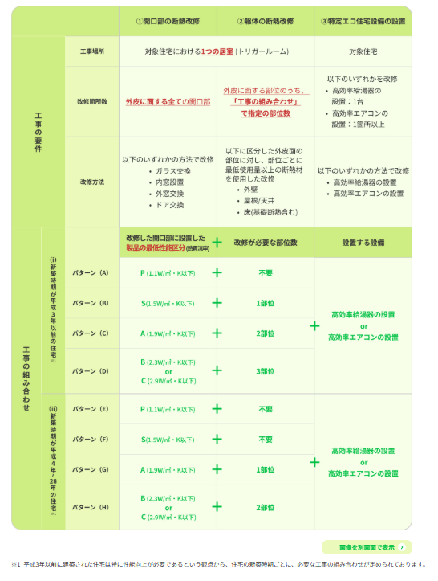
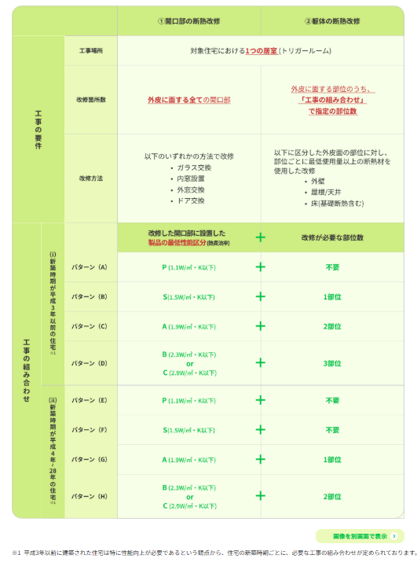

 |  |  |  |  |  |  |  |  |  |  |  |  |  |  |  |  |  | 出典：みらいエコ住宅2026事業 事務局ホームページ

